6. Форма техничесткого отчета
РАБОЧИЙ ТЕХНИЧЕСКИЙ ОТЧЕТ |  |  |  |  | НОМЕР: 2020 10 PT005
 |  |  |  |  | ДАТА: 26.10.2020.
Наименование предприятия |  |  |  | ООО "Кашкадарья Автотеххизмат"
Ф.И.О. составившего отчет |  |  |  | Жураев Жамшид Бектемирович
Номер телефона с кодом города |  |  |  | 0597 290-00-36
Модель |  |  | Идентификационный номер автомобиля |  | Пробег | Дата продажи
Ласетти |  |  | XWB5V31BDLA556272 |  | 6699 КМ | 04.09.2020.
Обстоятельства при которых обнаружена проблема __ (10) __ |  |  |  | Описание проблемы __ (11) __
 |  |  |  | Мижоз автомобилнинг мотор кисмидан ёг окаётганлигини маълум килди.
А. |  | Автомобиль стоял, двигатель не работал
В. | Автомобиль находился в движении: |  |  | Информация относительно проблемы __ (12) __ (Приложить чертеж или фотграфию неисправности)
 |  | При торможении
 |  | При переходе от ускорения к накату
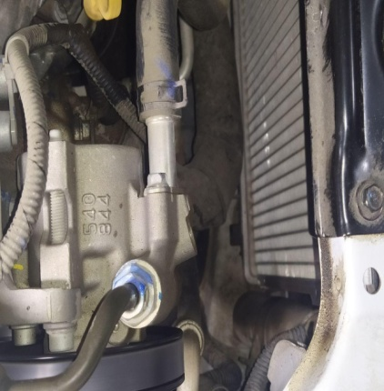
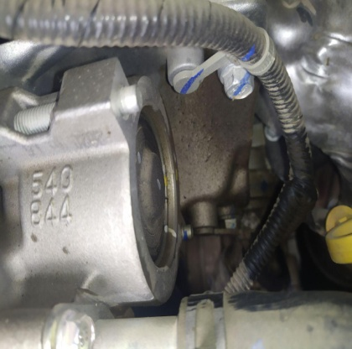
 |  | При переключение на задний ход |  | 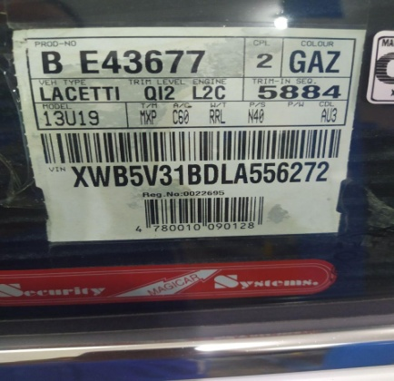 | 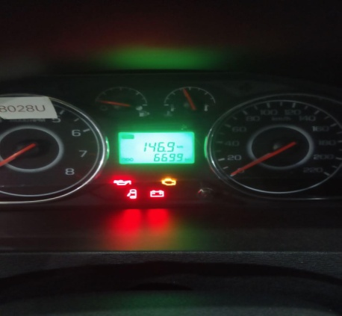
 |  | При повороте
 |  | При ускорении
 |  | При замедлении
 |  | При ______ оборотах в минут
 |  | При любой скорости
 |  | На неровной дороге
 |  | На 1-2-ом передаче

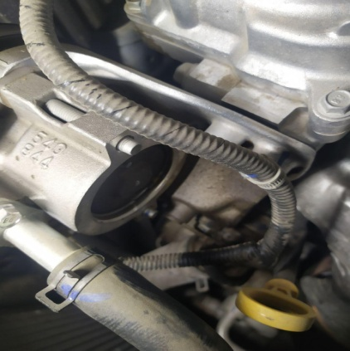
С. | При использовании:
 |  | Тормозов |  | 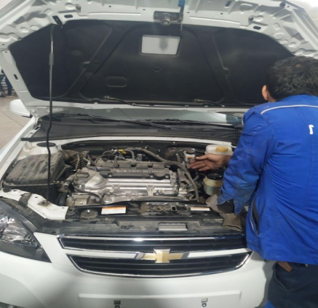 | 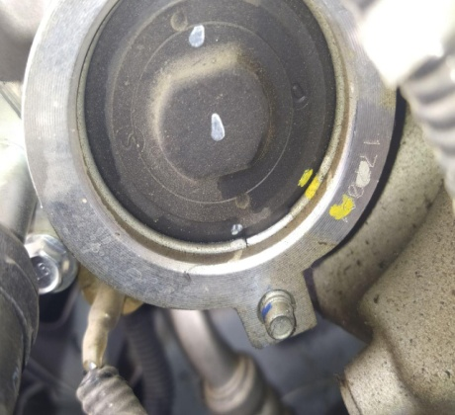
 |  | При повороте руля
 |  | При выключении сцепления
 |  | Обогревателя / кондиционера
 |  | При работе стеклоочистит / омывателя
 |  | При включении радио / CD проигрыват
 |  | Обогревателя заднего стекла
 |  | Прочее
D. | При работе двигателя:
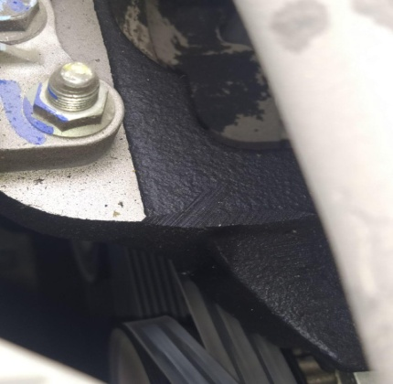
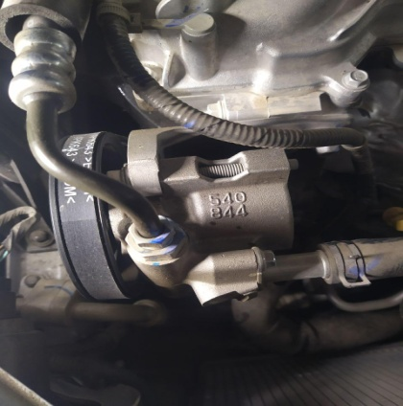
 |  | При запуске |  | 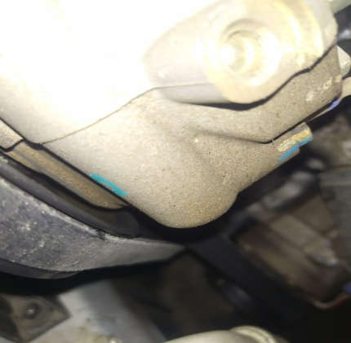 | 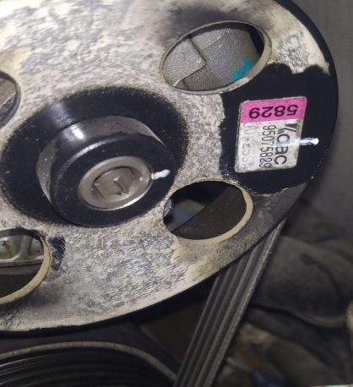
 |  | При прогреве
 |  | На холостом ходу
 |  | При горячем двигателе
E. | Возникает:
 |  | При ускорении
 |  | При высоких оборотах двигателя
 |  | При большой скорости
 |  | При большой загрузке багажника

F. | Когда случается по времени: |  |  | Информация о проблемной детали __ (13) __
 |  | Всегда |  | Номер детали по каталогу: | 95075829
 |  | Иногда |  | Наименование детали: | ГУР
 |  | После _____ км движения |  | Название поставщика: | GMK
 |  | После _____ минут езды |  | LOT № детали: | 1770Р1
Действия инженера по гарантии дилерского предприятия |  |  |  | Автомобил текшириб курилганда, Гидронасосидан жидкост окаётганлиги маълум булди. Гидронасос алмаштириш керак.

Ответственный Отдел по принятию мер и исследованию проблемы |  |  |  | __ (15) __

 |  |  |  | (заполняется со стороны Отдела Гарантии качества АО "UzAuto Motors")

